Bytes do pacote
Mapeamento do pacote Radiuino

Padrão no Radiuino

Byte | Número do byte | Função

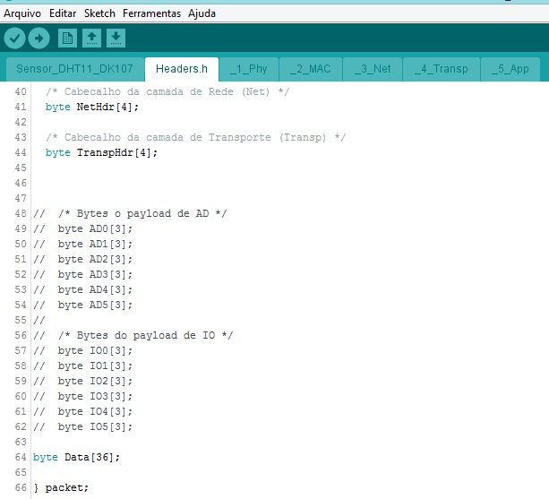
PhyHdr[0] | 0 | RSSId
PhyHdr[1] | 1 | LQId
PhyHdr[2] | 2 | RSSIu
PhyHdr[3] | 3 | LQIu
MACHdr[0] | 4 | Sleep
MACHdr[1] | 5 | t1
Bytes de cabeçalho das camadas física, MAC, rede e transporte
MACHdr[2] | 6 | t2
MACHdr[3] | 7 | t3
NetHdr[0] | 8 | Destino
NetHdr[1] | 9
NetHdr[2] | 10 | Fonte
NetHdr[3] | 11
TranspHdr[0] | 12 | Contador de Pkt
TranspHdr[1] | 13
TranspHdr[2] | 14
TranspHdr[3] | 15
AD0[0] | 16
AD0[1] | 17
AD0[2] | 18
AD1[0] | 19
AD1[1] | 20
AD1[2] | 21
AD2[0] | 22
AD2[1] | 23
AD2[2] | 24
AD3[0] | 25
AD3[1] | 26
AD3[2] | 27
AD4[0] | 28
AD4[1] | 29
AD4[2] | 30
AD5[0] | 31
Bytes da camada de aplicação: Payload de dados
AD5[1] | 32
AD5[2] | 33
IO0[0] | 34
IO0[1] | 35
IO0[2] | 36
IO1[0] | 37
IO1[1] | 38
IO1[2] | 39
IO2[0] | 40
IO2[1] | 41
IO2[2] | 42
IO3[0] | 43
IO3[1] | 44
IO3[2] | 45
IO4[0] | 46
IO4[1] | 47
IO4[2] | 48
IO5[0] | 49
IO5[1] | 50
IO5[2] | 51

